basic
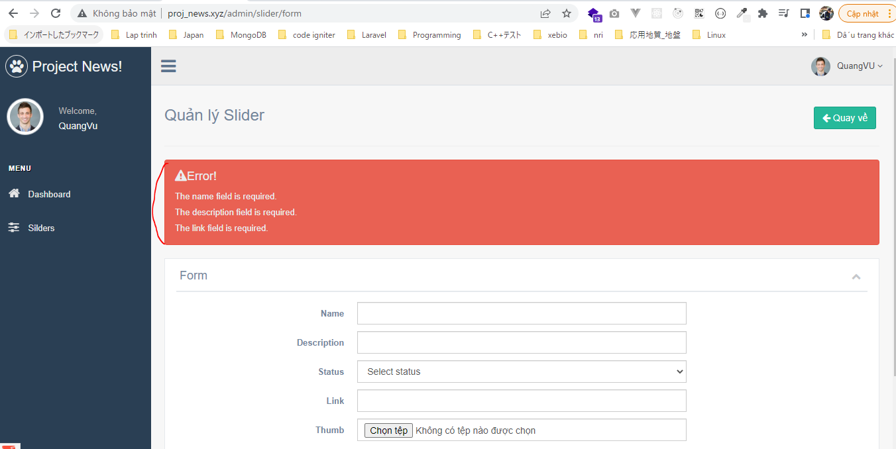
bail: Không cần Validate các rule tiếp theo của trường được Validate khi có 1 rule đã fail

app\Http\Controllers\SliderController.php

resources\views\admin\templates\error.blade.php

resources\views\admin\pages\slider\form.blade.php

Check browser
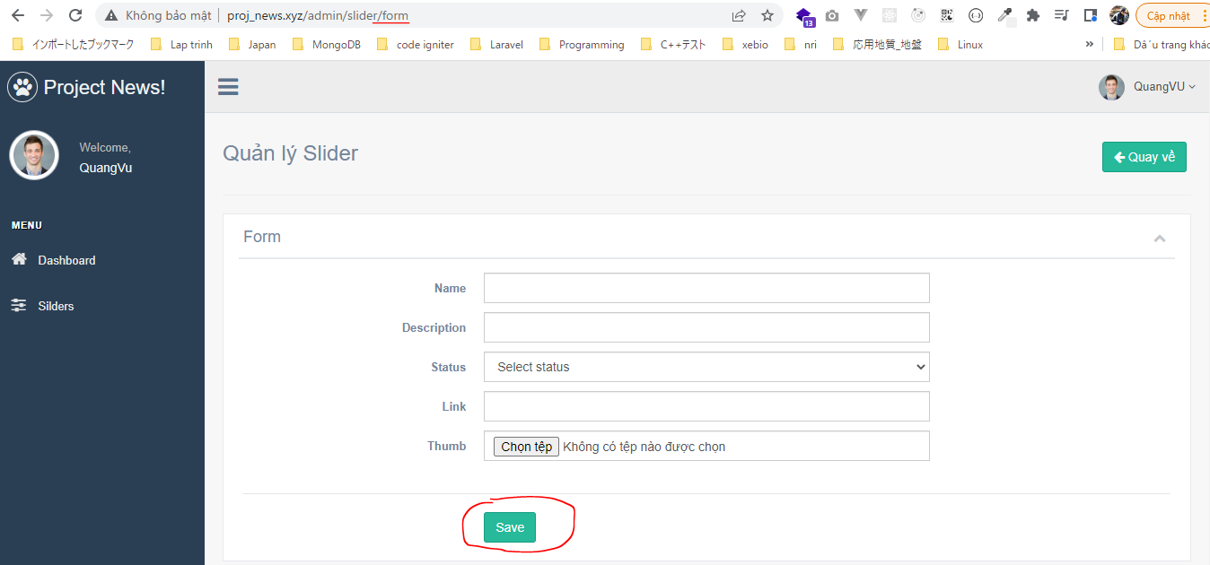

 | Result

SliderRequest
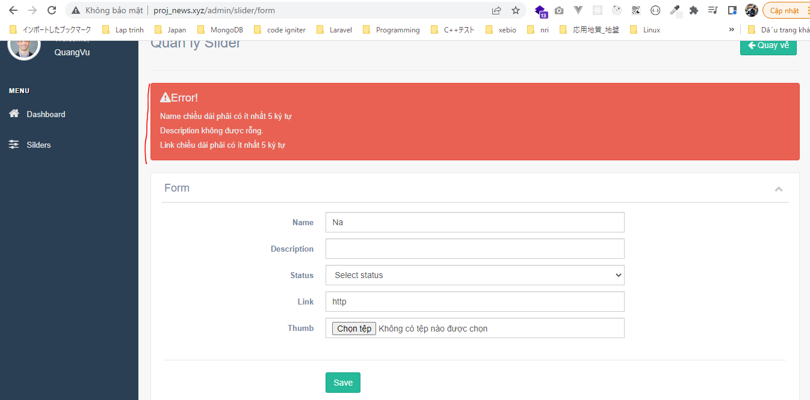
Create SliderRequest
 | php artisan make:request SliderRequest

resources\lang\en\validation.php
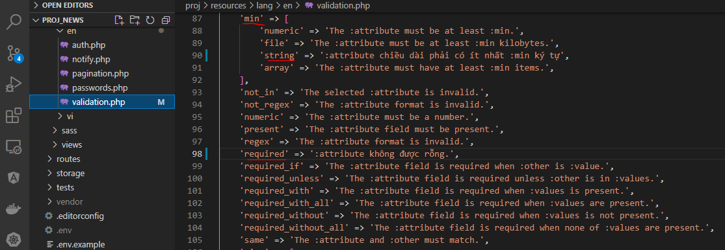

app\Http\Requests\SliderRequest.php
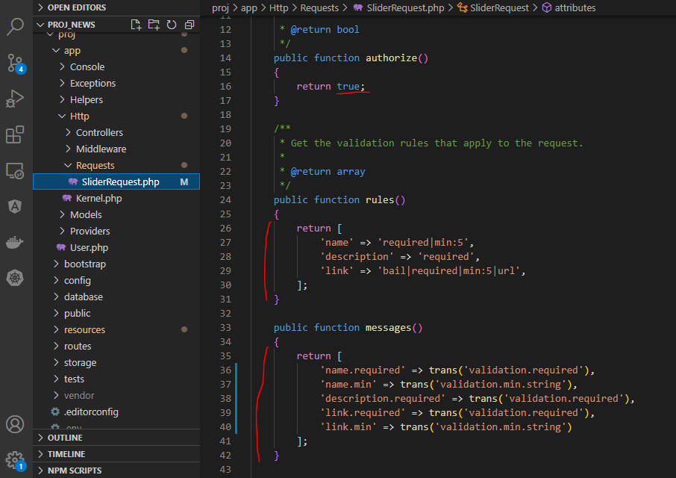

app\Http\Controllers\SliderController.php

Check browser
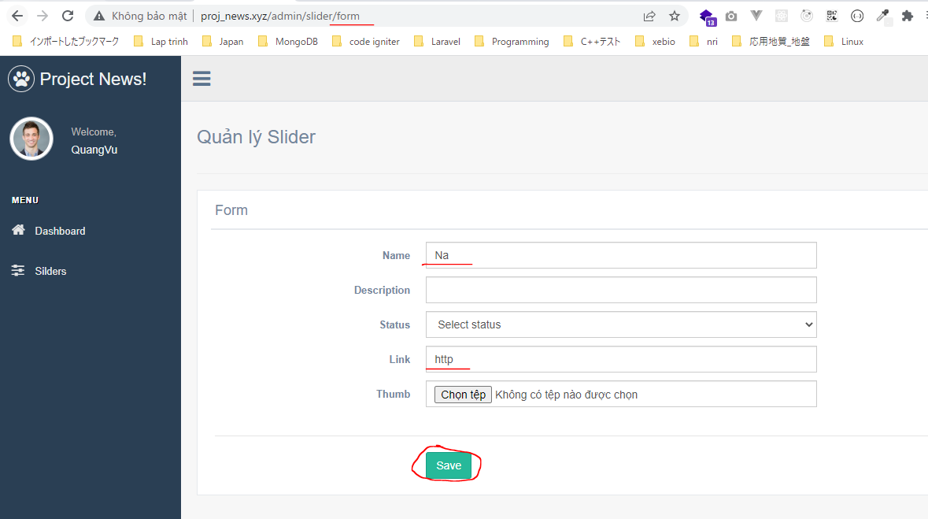

 | Result

